Pasaporte - HC
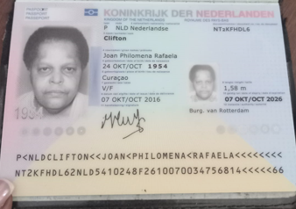
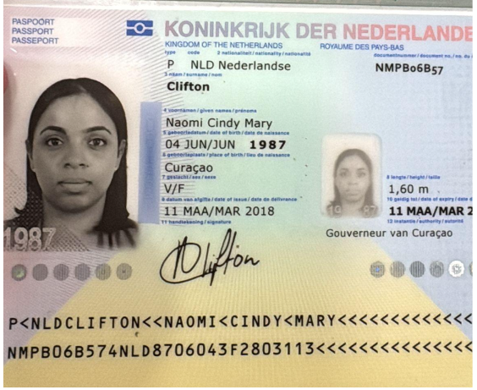

Nombre | Joan | Nombre | Naomi
Nombre | Philomena | Nombre | Cindy
Nombre | Rafaela | Nombre | Mary
Apellido | Clifton | Apellido | Clifton
Apellido de casada |  | Apellido de casada
Género: . | Femenino | Género: . | Femenino
Pasaporte | NT2KFHDL6 | Pasaporte | NMPB06B57
Fecha de nacimiento | 24 -10-1954 | Fecha de nacimiento | 11 de marzo 1987
Edad | 71 | Edad | 39
Estado civil | Soltera | Estado civil
Dirección | Rifwaterstraat 53, Curacao | Dirección
Nacionalidad y domicilio: | Curazao | Nacionalidad y domicilio:
Email: | joanclifton444@gmail.com | Email:
Teléfono | 599 9 5243503 | Teléfono
Profesión |  | Profesión
RH | NO SABE | RH
Seguro | SVB | Seguro
Peso | 68 kg | Peso
Altura | 1.58 | Altura
Idioma | Papiameto, Spanish, English | Idioma
SALUD | DIABETES MELLITUS TIPO 2 | SALUD

Confirmacion de servicios
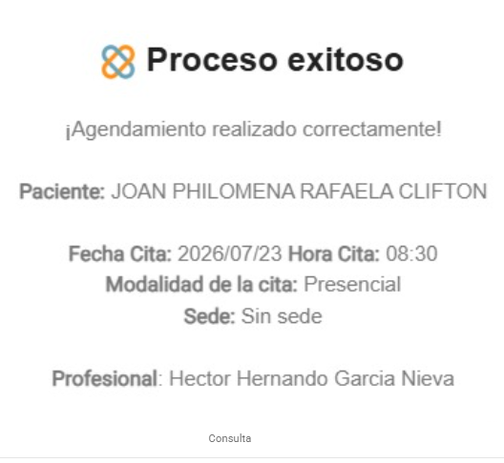
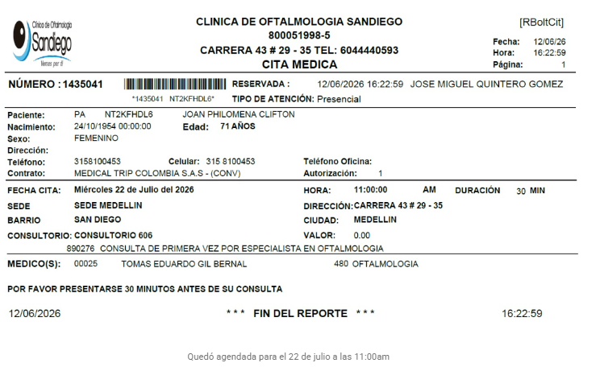
CITA CON OFTALMOGOLGIA SAN DIEGO | CITA Electromiografía de miembros inferiores | CITA CON MEDICO INTERNISTA

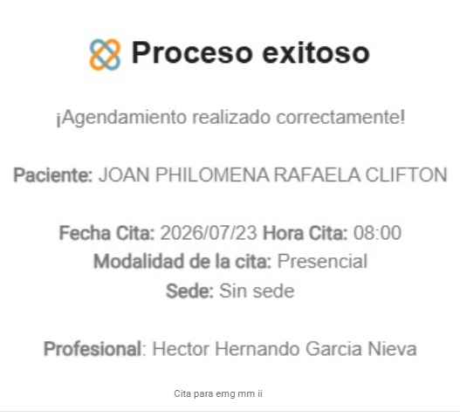
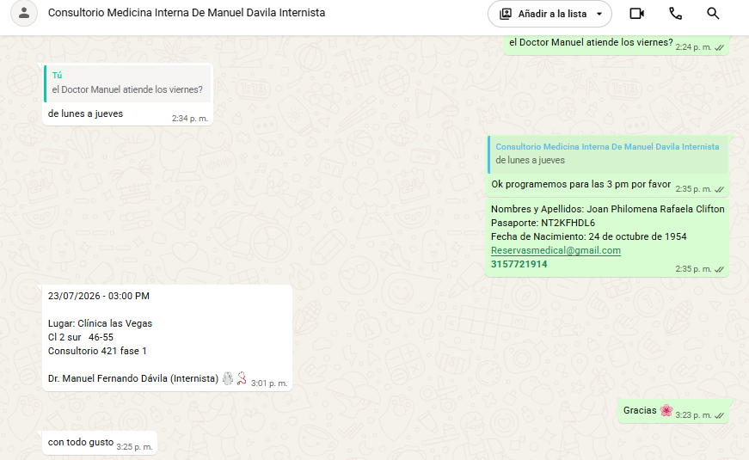

 | CITA fisiatra

VUELO
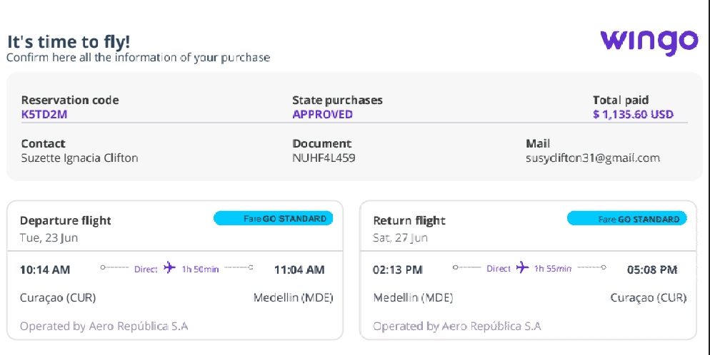
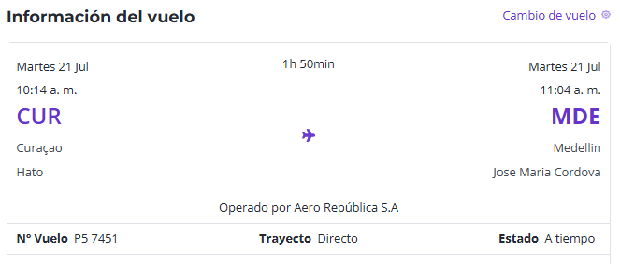
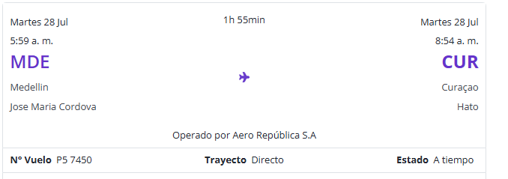
K5TD2M | VIAJE 23 al 27 de JUNIO viaje CANCELADO | 31RMXF | 21 al 28 de JULIO

